Feuil2
Selection of 7 entries from the 1845 Didot directory (GeoHistoricalData, 2023)

per | act | address.number | address.name | geocoding.has_geocoding | geocoding.query.layer | geocoding.response.number | geocoding.response.name | geocoding.response.source | geocoding.response.geom | source.collection | source.list_category | source.publication_year | source.pdf_view | source.view_link
'Decloux' | 'serrur.' | 56 | Ste-Croix-de-la-Bretonnerie | True | address | 56 | Rue Sainte Croix De La Bretonnerie | atlas_jacoubet_1836 | POINT (2.354086 48.858913) | Didot | ListNoms | 1845 | 428 | https://gallica.bnf.fr/ark:/12148/bpt6k6292987t/f426
'Chicoisneau' | 'avocat à la cour royale' | 7 | Baril-lerie | False | address |  |  |  |  | Didot | ListNoms | 1845 | 412 | https://gallica.bnf.fr/ark:/12148/bpt6k6292987t/f410
'Guesdon' | 'fripier' | 58 | Ste-Croix-de-la-Bretonne-rie | True | address | 58 | Rue Sainte Croix De La Bretonnerie | atlas_jacoubet_1836 | POINT (2.353993 48.858941) | Didot | ListNoms | 1845 | 484 | https://gallica.bnf.fr/ark:/12148/bpt6k6292987t/f482
'Jouet (Th.) et fils' | 'négociants' | 54 | Ste-Croix-de-la-Bretonnerie | True | address | 54 | Rue Sainte Croix De La Bretonnerie | atlas_jacoubet_1836 | POINT (2.354256 48.858867) | Didot | ListNoms | 1845 | 502 | https://gallica.bnf.fr/ark:/12148/bpt6k6292987t/f500
'Prévost' | 'associé de Tissot et Gallois' | 54 | Ste-Croix-Bretonnerie | True | address | 54 | Rue Sainte Croix De La Bretonnerie | atlas_jacoubet_1836 | POINT (2.354256 48.858867) | Didot | ListNoms | 1845 | 581 | https://gallica.bnf.fr/ark:/12148/bpt6k6292987t/f579
'Surville' | 'boulanger' | 51 | Ste-Croix-de-la-Bretonne-rie | True | address | 51 | Rue Sainte Croix De La Bretonnerie | atlas_jacoubet_1836 | POINT (2.353945 48.858918) | Didot | ListNoms | 1845 | 609 | https://gallica.bnf.fr/ark:/12148/bpt6k6292987t/f607
'Tisci' | 'représentant diverses maisons de dro-gueries' | 54 | Ste-Croix-de-la-Bretonnerie | True | address | 54 | Rue Sainte Croix De La Bretonnerie | atlas_jacoubet_1836 | POINT (2.354256 48.858867) | Didot | ListNoms | 1845 | 615 | https://gallica.bnf.fr/ark:/12148/bpt6k6292987t/f613

Distinct addresses (6) |  |  |  |  | Geolocation of addresses on Jacoubet's Atlas (1825-1836)
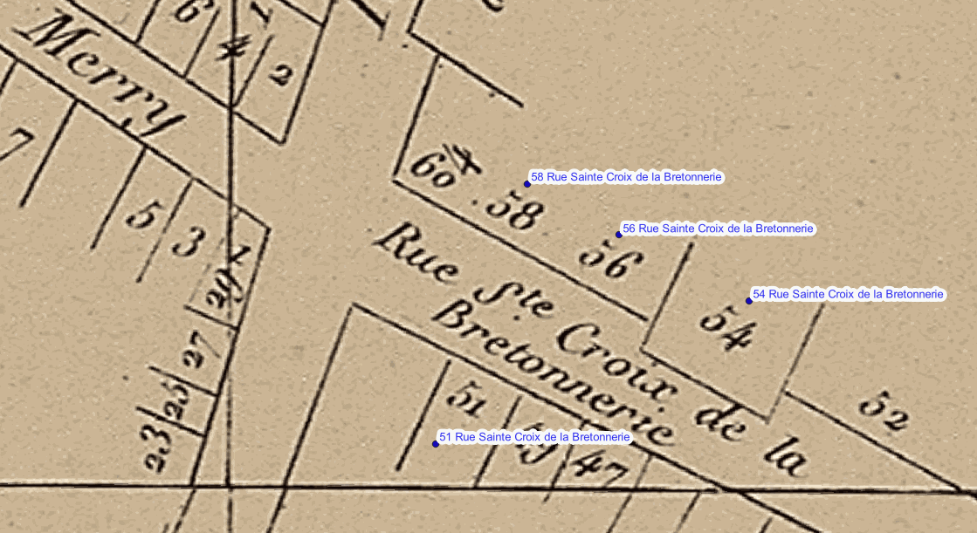
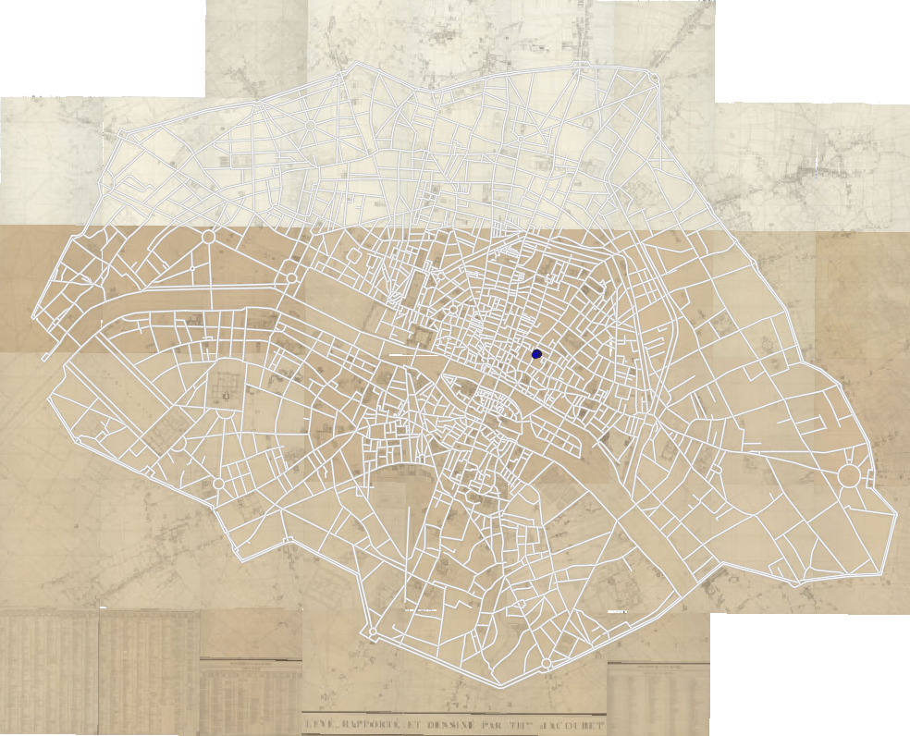
 | distinct adress (adress.number + adress.name) | freq. | has_geocoding
 | 51 Ste-Croix-de-la-Bretonne-rie | 1 | True
 | 54 Ste-Croix-de-la-Bretonnerie | 2 | True
 | 54 Ste-Croix-Bretonnerie | 2 | True
 | 56 Ste-Croix-de-la-Bretonnerie | 1 | True
 | 58 Ste-Croix-de-la-Bretonne-rie | 1 | True
 | 7 Baril-lerie | 1 | False

Distinct geolocated addresses (4)

response.source | geolocated adress (response.number + response.name) | freq | response.geom
atlas_jacoubet_1836 | 51 Rue Sainte Croix De La Bretonnerie | 1 | POINT (2.353945 48.858918)
atlas_jacoubet_1836 | 54 Rue Sainte Croix De La Bretonnerie | 1 | POINT (2.354256 48.858867)
atlas_jacoubet_1836 | 56 Rue Sainte Croix De La Bretonnerie | 1 | POINT (2.354086 48.858913)
atlas_jacoubet_1836 | 58 Rue Sainte Croix De La Bretonnerie | 1 | POINT (2.353993 48.858941)

